OBLICZENIA
 |  | Obliczenia statyczne sprawdzające belek zespolonych BH |  |  |  |  |  |  |  | wersja arkusza | 01/11-2018 |  | UWAGA:
 | oznaczenie belki: | BHM 32-450-7500 |  |  |  |  |  |  |  |  |  |  | Arkusz wypełniać tylko w żółtych polach
 | nazwa projektu: | miasto / nazwa inwestycji |  |  |  |  |  |  |  |  |  |  | Wstępny dobór przekroju belki na podstawie kroków 1-6
 | numer projektu: | 01/2018 |  |  |  |  |  |  | data: | 2018-11-07

DANE WEJŚCIOWE |  |  |  |  |  |  |  |  |  |  |  |  | ANALIZA WYNIKÓW
 | KROK 1 - dane przekroju belki hybrydowej |  |  |  |  |  |  |  |  |  |  |  |  | KROK 5 - iteracyjne sprawdzenie położenia osi obojętnej

 |  |  |  |  |  |  |  |  |  |  |  |  |  | uwzględnienie Asd |  | 1 | [1 - uwzględnienie Asd ; 0 - bez uwzględnienia Asd]
analiza położenia osi obojętej w przekroju BH
przekrój | 46 | 230 | 44
Asd (+) uwzgl Asd redukcja 0,85fcd | 49 | 271
Asd (+) bez Asd redukcja 0,85fcd | 66 | 254
Asd (+) uwzgl Asd bez redukcji 0,85fcd | 66 | 254
Asd (+) bez Asd bez redukcji 0,85fcd | 82 | 238
Asd (-) uwzgl Asd redukcja 0,85fcd | 82 | 238
Asd (-) uwzgl Asd bez redukcji 0,85fcd | 96 | 224
Asd (+) uwzgl Asd redukcja 0,85fcd | 60 | 260
Asd (-) uwzgl Asd redukcja 0,85fcd | 93 | 227
Asd (+) uwzgl Asd redukcja 0,85fcd | 85 | 235
Asd (-) uwzgl Asd redukcja 0,85fcd | 97 | 223
? | 136 | 184

 | DŁUGOŚĆ OBLICZENIOWA | LHB = | 7.50 | m

 | BETON | belka | Hc [mm] | Bc [mm] | Do [mm] | odl. od górnej kraw. ho [mm]
 | z bazy danych | BH 32-450 | 320 | 450 | 60 | 110
 | "z ręki" | BH 32-450 | 320 | 450 | 65 | 110

 | ZBROJENIE | belka | zbrojenie górne |  | zbrojenie dolne |  | poprzeczne |  |  | STOPIEŃ ZBROJENIA
 |  |  | n | dsg [mm] | n | dsd [mm] | ds [mm] | s [mm] |  | ρc | ρmax
 | z bazy danych | BH 32-450 | 6 | 32 | 6 | 16 | 8 | 125 |  | 4.19% | 4.00%
 | "z ręki" | BH 32-450 | 6 | 32 | 6 | 16 | 8 | 130 |  | 105%

 | STAL | belka | środnik [mm] |  | półka dolna [mm]
 |  |  | hs [mm] | ts [mm] | B [mm] | Bf [mm] | tf [mm]
 | z bazy danych | BH 32-450 | 255 | 8 | 806 | 170 | 15
 | z "ręki" | BH 32-450 | 255 | 8 | 806 | 170 | 15

 | TRZPIENIE ZESPALAJĄCE | belka | średn. trzpienia d [mm] | odl. od dolnej półki - hKB [mm] | rozstaw trzpieni aKB [mm] | długość trzpienia hsc [mm]

 | z bazy danych | BH 32-450 | 22 | 130 | 125 | 100
 | z "ręki" | BH 32-450 | 22 | 130 | 130 | 100

 | KROK 2 - dane płyty kanałowej sprężonej |  |  |  |  |  |  |  |  |  |  |  |  | KROK 6 - analiza warunków wytrzymałościowych

 |  | PŁYTA KANAŁOWA | ilość kanałów | Atot | Aop | Acon | wys. kanału | rozstaw kanałów | wysokość hpł | ciężar płyty | ciężar wypełn. fug
 |  |  | [szt] | [mm2] | [mm2] | [mm2] | [mm] | [mm] | [mm] | kN/m2 | kN/m2 |  |  | SGN |  |  |  |  |  | SGU
 | z bazy danych | CONSOLIS HC-200 | 6 | 232122 | 18869 | 118908 | 155 | 188 | 200 | 2.45 | 0.15
 | z "ręki" | PEKABEX HC 265 | 6 | 306319 | 22393 | 171960 | 190 | 180 | 265 | 3.52 | 0.24 |  |  | ZGINANIE BELKI |  |  |  |  |  | ZARYSOWANIE PRZEKROJU ŻELBETOWEGO
 |  |  |  |  |  |  |  |  |  |  |  |  |  |  |  | MEd [kNm] | MRd [kNm] | wytężenie
 |  |  |  |  |  |  |  |  |  |  |  |  |  | montaż |  | 344.50 | 1270.10 | 27% | OK | stan użytkowania - bez współpracy stropu
 | rozpiętość płyty | Lpł = | 8.0 | m |  |  |  |  |  |  |  |  |  | użytkowanie - bez wsp. stropu |  | 1206.19 | 1312.01 | 92% | OK |  | σcr [MPa] = | 8.50 | £ | 3.10 | = fctk [MPa]
 | rozstaw między otw. kanał. | s = | 400 | mm | UWAGA: 2 kanały na szerokości płyty + fugi |  |  |  |  |  |  |  |  | użytkowanie - przy wsp. stropu |  | 1206.19 | 1494.54 | 81% | OK |  |  |  |  | 274%

 |  |  |  |  |  |  |  |  |  |  |  |  |  | wzrost nośności / MRd(zws) - MRd (bzs) |  |  | 182.52 | kNm |  | UGIĘCIE BELKI
 | KROK 3 - obciążenia |  |  |  |  |  |  |  |  |  |  |  |  | przyjęta wartość MRd belki w stanie użytkowania [założony 30% wzrost nośności od zespolenia ze stropem] |  |  | 1549.00 | kNm
 |  |  |  |  |  |  |  |  |  |  |  |  |  |  |  |  |  |  |  | stan użytkowania - bez współpracy stropu
 | grubość stropu [cm] | 27 | cm | UWAGA: wartość dla obciążenia od zalanych kanałów |  |  |  |  |  |  |  |  |  | ZGINANIE PÓŁKI DOLNEJ |  | Mα,d [kNcm/cm] | Mpl,Rd [kNm] |  |  | ugięcie krótkotwałe od obciążenia długotrwałego (uwzgledniono 50 % obc. zmiennego)
 |  |  |  |  |  |  |  |  |  |  |  |  |  | montaż |  | 2.71 | 25.88 | 10% | OK |  | fkd [cm] = | 3.30 | £ | 2.50 | = LHB/300 [cm]
 | OBCIĄŻENIA STAŁE |  |  |  |  |  |  |  |  |  |  |  |  |  |  |  |  |  |  |  |  |  |  | 132%
 | warstwy na stropie | 2.00 | kN/m2 |  |  |  |  |  |  |  |  |  |  | ŚCINANIE BELKI
 | podsufitka / izolacja | 1.90 | kN/m2 |  |  |  |  |  |  |  |  |  |  |  |  | VEd [kN] | VRd [kN] | wytężenie |  | stan użytkowania - przy współpracy stropu
 |  |  |  |  |  |  |  |  |  |  |  |  |  | użytkowanie - tylko środniki |  | 643.30 | 832.42 | 77% | OK | ugięcie długotrwałe od obciążenia całkowitego
 | OBCIĄŻENIA ZMIENNE |  |  |  |  |  |  |  |  |  |  |  |  |  |  |  |  |  |  |  | f [cm] = | 4.46 | £ | 2.50 | = LHB/300 [cm]
 | montaż | 1.00 | kN/m2 |  |  |  |  |  |  |  |  |  |  | TRZPIENIE ZESPALAJĄCE |  |  |  |  |  |  |  |  |  | 178%
 | użytkowanie | 7.90 | kN/m2 |  |  |  |  |  |  |  |  |  |  | montaż - warunek interakcji wg. teorii prof. Kuhlmann
 |  |  |  |  |  |  |  |  |  |  |  |  |  |  | (Fd,L/PRd,L)1,2 + (Fd,V/PRd,V)1,2 = | 0.79 | ≤ | 1.00 |  | PRZEWYŻSZENIE BELKI
 | KROK 4 - pozostałe dane |  |  |  |  |  |  |  |  |  |  |  |  |  |  |  |  | 79% | OK
 |  |  |  |  |  |  |  |  |  |  |  |  |  | montaż - warunek nośności wg EN 1994-1 |  |  |  |  |  | wartość minimalna |  |  | fu,min = f - L/300 = | 19.6 | mm
 |  |  |  |  |  |  |  |  |  |  |  |  |  |  | (Fd,L2 + Fd,V2)0,5 = | 89.10 | £ | 109.48
 | zbrojenie zszywające belkę ze stropem |  |  |  |  |  |  |  |  |  |  |  |  |  |  |  |  | 81% | OK | wartość przyjęta do produkcji (min 15mm) > fu,min |  |  | fu = | 25.0 | mm
 | d | pole przekroju | pole przekroju |  |  |  |  |  |  |  |  |  |  | użytkowanie - warunki nośności dla spoin
 | [mm] | [mm2] | [cm2] |  |  |  |  |  |  |  |  |  |  |  | s^ [kN/cm2] = | 4.67 | £ | 38.88 | = 0,9*fu / γM2
 | 12 | 113.10 | 1.13 |  |  |  |  |  |  |  |  |  |  |  |  |  |  | 12% | OK

 |  |  |  |  |  |  |  |  |  |  |  |  |  |  | sz [kN/cm2] = | 39.71 | £ | 43.20 | = fu / βw*γM2
 |  |  |  |  |  |  |  |  |  |  |  |  |  |  |  |  |  | 92% | OK

 |  |  |  |  |  |  |  |  |  |  |  |  |  | SKRĘCANIE BELKI
 |  |  |  |  |  |  |  |  |  |  |  |  |  | montaż - warunek nośności krzyżulców betonowych przy skręcaniu i ścinaniu
 |  |  |  |  |  |  |  |  |  |  |  |  |  |  | TEd/TRd,max + VEd/VRd,max = | 0.42 | ≤ | 1.00
 |  |  |  |  |  |  |  |  |  |  |  |  |  |  |  |  |  | 42% | OK

OBLICZENIA BELKI HYBRYDOWEJ

 | DANE DO OBLICZEŃ - PODSUMOWANIE

 | BETON | Wysokość - Hc [mm] | Szerokość -Bc [mm] | Średnica - Do [mm] | odl. od górnej kraw. ho [mm]

 | BH 32-450 | 320 | 450 | 60 | 110

 | ZBROJENIE | górne |  | dolne |  | poprzeczne
 |  | n | dsg [mm] | n | dsd [mm] | ds [mm] | s [mm]
 | BH 32-450 | 6 | 32 | 6 | 16 | 8 | 125

 | STAL | środnik [mm] |  | półka dolna [mm]
 |  | hs [mm] | ts [mm] | B [mm] | Bf [mm] | tf [mm]
 | BH 32-450 | 255 | 8 | 806 | 170 | 15

 | BOLCE | Typ bolca KB … | odl. od dolnej półki - hKB [mm] | Rozstaw bolców - aKB [mm] | długość bolca hsc [mm]

 | BH 32-450 | 22 | 130 | 125 | 100

 | Płyta kanałowa | ilość kanałów | Atot | Aop | Acon | wysokość kanału | rozstaw kanałów | wysokość płyty hpł | ciężar płyty | ciężar wypełn. fug
 |  | [szt] | [mm2] | [mm2] | [mm2] | [mm] | [mm] | [mm] | kN/m2 | kN/m2
 | CONSOLIS HC-200 | 6 | 232122 | 18869 | 118908 | 155 | 188 | 200 | 2.45 | 0.15

 | Otulina górna (do strzemienia ): |  |  | cvg = | 20 | mm
 | Otulina dolna (do strzemienia): |  |  | cvd = | 30 | mm

 | Odległość do środka ciężkości zbrojenia górnego: |  |  | ag = | 44 | mm
 | Odległość do środka ciężkości zbrojenia dolnego: |  |  | ad = | 46 | mm
 | Odległość do środka ciężkości strzemienia górnego: |  |  | asg = | 24 | mm
 | Odległość do środka ciężkości strzemienia dolnego: |  |  | asd = | 34 | mm

 | Charakterystyki materiałowe

 | Beton
 | C60/75 | fck = | 60 | MPa | 6.00 | kN/cm2
 |  | fcd = | 42.86 | MPa | 4.29 | kN/cm2
 |  | fctk = | 3.1 | MPa | 0.31 | kN/cm2
 |  | fctd = | 2.21 | MPa | 0.22 | kN/cm2
 |  | Ecm = | 39000 | MPa | 3900 | kN/cm2
 |  | gc = | 1.4
 |  | rbetonu = | 2.5 | g/cm3

 | Zaprawa (beton zalewowy)
 | C20/25 | fck = | 20 | MPa | 2.00 | kN/cm2
 |  | fcd = | 13.33 | MPa | 1.33 | kN/cm2
 |  | fctk = | 1.5 | MPa | 0.15 | kN/cm2
 |  | fctd = | 1.00 | MPa | 0.10 | kN/cm2
 |  | Ecm = | 30000 | MPa | 3000 | kN/cm2
 |  | gc = | 1.5

 | Stal konstrukcyjna
 | S460 NH/NLH | fyk = | 460 | MPa | 46.00 | kN/cm2
 |  | fyd = | 460 | MPa | 46.00 | kN/cm2
 |  | rstali = | 7.85 | g/cm3

 | Stal zbrojeniowa
 | B500B | fsk = | 500 | MPa | 50.00 | kN/cm2
 |  | fsd = | 435 | MPa | 43.48 | kN/cm2

 | Spoiny
 |  | fu = | 540 | MPa | 54.00 | kN/cm2
 |  | gM2 = | 1.25

 | Obciążenia stałe

 | Ciężar belki BH |  | LHB= | 7.50 | m

 | Typ obciążenia | Pole przekroju | Obc. char. | gf | Obc. obl..
 |  | cm2 | kg/m | - | kg/m
 | Ciężar półki dolnej (P1) | 120.9 | 94.91 | 1.35 | 128.12
 | Ciężar środnika (P2) | 20.4 | 16.01 | 1.35 | 21.62
 | Ciężar 2. środników (2P2) | 40.8 | 32.03 | 1.35 | 43.24
 | Ciężar betonu (P3) | 1440 | 360.00 | 1.35 | 486.00
 | SG = P1+2P1+P3 |  | 486.93 | 1.35 | 657.36

 | SG |  | kN/m |  | kN/m
 |  |  | 4.869 |  | 6.57
szerokość zalewanego kanału

 | Obciążenie jednostronne od prefabrykatów |  | Wcc= | 0.35 | m

 | Typ obciążenia |  | Obc. char. | gf | Obc. obl..
 |  |  | kN/m2 | - | kN/m2
 | Ciężar płyt kanałowych HC 265 | prefabrykat | 2.45
 |  | fugi | 0.15
 |  | S | 2.60 | 1.35 | 3.51
 | Warstwy |  | 2.00 | 1.35 | 2.70
 | Podsufitka i izolacja |  | 1.90 | 1.35 | 2.57
 | SG = |  | 6.50 | 1.35 | 8.78

 | Wypełnienie kanałów |  | 4.15 | 1.35 | 5.60

 | Stan montażu: |  | kN/m | gf | kN/m
 |  | gL= | 11.27 | 1.35 | 15.21

 | Stan użytkowania: |  | kN/m | gf | kN/m
 |  | gL= | 25.99 | 1.35 | 35.09
 |  | Sg = | 57.70 | 1.35 | 77.90

 | Obciążenia zmienne

 | Stan montażu: |  | kN/m2 | gf | kN/m2
 |  |  | 1.00 | 1.5 | 1.5

 |  |  | kN/m | gf | kN/m
 |  | pL= | 3.78 | 1.50 | 5.66
 |  | Dp= | 0.45 | 1.50 | 0.68

 | Stan użytkowania: |  | kN/m2 | gf | kN/m2
 |  |  | 7.90 | 1.5 | 11.85

 |  |  | kN/m | gf | kN/m
 |  | pL= | 29.82 | 1.50 | 44.73
 |  | Dp= | 3.56 | 1.50 | 5.33
 |  | Sp = | 63.20 | 1.50 | 94.80

 | Siły wewnętrzne

 | Schemat statyczny:

 | Stan montażu, obciążenia stałe:
 |  |  | char. |  | obl.
 | Siły poprzeczne |  | kN | gf | kN
 | od cięzaru własnego belki | Tab = | 18.26 | 1.35 | 24.65
 | od obciążenia gL | TaL = | 42.25 | 1.35 | 57.04
 | od ciężaru całego stropu | Ta = | 102.77 | 1.35 | 138.73
 | Momenty zginające |  | kNm | gf | kNm
 | od cięzaru własnego belki | Mab = | 34.24 | 1.35 | 46.22
 | od obciążenia gL | MaL = | 79.22 | 1.35 | 106.95
 | od ciężaru całego stropu | Ma = | 192.69 | 1.35 | 260.13
 | Momenty skręcające |  | mimośród e= | 363.00 | mm
 |  |  | kNm | gf | kNm
 | od obciążenia gL | MsaL = | 15.34 | 1.35 | 20.71

 | Stan montażu, obciążenia zmienne:
 |  |  | char. |  | obl.
 | Siły poprzeczne |  | kN | gf | kN
 | od obc. zmiennego belki | Tab = | 1.69 | 1.50 | 2.53
 | od obciążenia pL | TaL = | 14.16 | 1.50 | 21.23
 | od obc. zmien. całego stropu | Ta = | 30.00 | 1.50 | 45.00
 | Momenty zginające |  | kNm | gf | kNm
 | od obc. zmiennego belki | Mab = | 3.16 | 1.50 | 4.75
 | od obciążenia pL | MaL = | 26.54 | 1.50 | 39.81
 | od obc. zmien. całego stropu | Ma = | 56.25 | 1.50 | 84.38
 | Momenty skręcające |  | mimośród e= | 363.00 | mm
 |  |  | kNm | gf | kNm
 | od obciążenia pL | MsaL = | 5.14 | 1.50 | 7.71

 | Wartości maksymalne od obciążenia stałego i zmiennego całego stropu - montaż:
 | Siła poprzeczna |  | kN |  | kN
 |  | Ta = | 132.77 |  | 183.73
 | Moment zginający |  | kNm |  | kNm
 |  | Ma = | 248.94 |  | 344.50
 | Moment skręcający |  | kNm |  | kNm
 |  | Msa = | 20.48 |  | 28.41

 | Stan użytkowania, obciążenia stałe:
 |  |  | char. |  | obl.
 | Siły poprzeczne |  | kN | gf | kN
 | od cięzaru własnego belki | Tab = | 18.26 | 1.35 | 24.65
 | od obciążenia gL | TaL = | 97.46 | 1.35 | 131.57
 | od ciężaru całego stropu | Ta = | 213.19 | 1.35 | 287.80
 | Momenty zginające |  | kNm | gf | kNm
 | od cięzaru własnego belki | Mab = | 34.24 | 1.35 | 46.22
 | od obciążenia gL | MaL = | 182.74 | 1.35 | 246.70
 | od ciężaru całego stropu | Ma = | 399.72 | 1.35 | 539.62
 | Stan użytkowania, obciążenia zmienne:
 |  |  | char. |  | obl.
 | Siły poprzeczne |  | kN | gf | kN
 | od obc. zmiennego belki | Tab = | 13.33 | 1.35 | 18.00
 | od obciążenia pL | TaL = | 111.83 | 1.35 | 150.98
 | od obc. zmien. całego stropu | Ta = | 237.00 | 1.50 | 355.50
 | Momenty zginające |  | kNm | gf | kNm
 | od obc. zmiennego belki | Mab = | 25.00 | 1.50 | 37.49
 | od obciążenia pL | MaL = | 209.69 | 1.50 | 314.53
 | od obc. zmien. całego stropu | Ma = | 444.38 | 1.50 | 666.56
 | Momenty skręcające |  | mimośród e= | 363.00 | mm
 |  |  | kNm | gf | kNm
 | od obciążenia pL | MsaL = | 40.60 | 1.50 | 60.89

 | Wartości maksymalne od obciążenia stałego i zmiennego całego stropu - użytkowanie:
 | Siła poprzeczna |  | kN |  | kN
 |  | Ta = | 450.19 |  | 643.30
 | Moment zginający |  | kNm |  | kNm
 |  | Ma = | 844.10 |  | 1206.19

 | Nośność belki hybrydowej

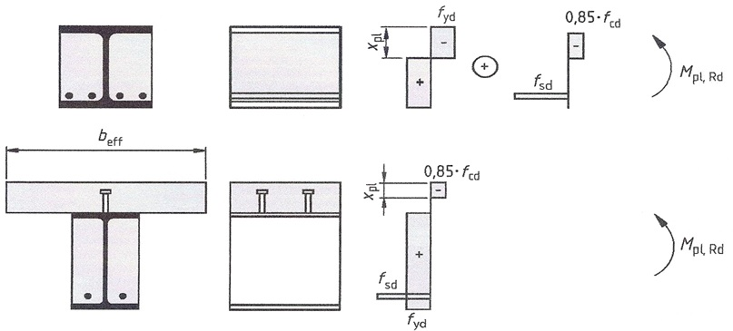

 | Przykłady rozkładu plastycznych naprężeń w efektywnym przekroju wg rys. 6.9 EC4.

 | Stan montażu:

 | Pole przekroju zbrojenia:
 |  | Asd = | 12.06 | cm2
 |  | Asg = | 48.25 | cm2
 |  | Asd* = | 12.06 | cm2

 | Sprawdzenie stopnia zbrojenia w belce:

 | ρc = | 4.19% | ≤ | 4.00%
 |  |  |  | 105% | niespełniony

 | Głębokość strefy ściskanej:

 | Przypadek 1 | Założenia: |  |  |  | licznik: | 8422.43 | kN
 |  | ► | Asd w strefie rozciąganej |  |  | mianownik: | 311.12857143 | kN/cm
 |  | ► | z uwzględnieniem Asd
 |  | ► | z uwzględnieniem redukcji 0,85∙fcd |  |  | xpl = | 27.07 | cm

 | Przypadek 2 | Założenia: |  |  |  | licznik: | 7897.92 | kN
 |  | ► | Asd w strefie rozciąganej |  |  | mianownik: | 311.12857143 | kN/cm
 |  | ► | bez uwzględnienia Asd
 |  | ► | z uwzględnieniem redukcji 0,85∙fcd |  |  | xpl = | 25.38 | cm

 | Przypadek 3 | Założenia: |  |  |  | licznik: | 8627.02 | kN
 |  | ► | Asd w strefie rozciąganej |  |  | mianownik: | 340.05714286 | kN/cm
 |  | ► | z uwzględnieniem Asd
 |  | ► | bez uwzględnienia redukcji 0,85∙fcd |  |  | xpl = | 25.37 | cm

 | Przypadek 4 | Założenia: |  |  |  | licznik: | 8102.51 | kN
 |  | ► | Asd w strefie rozciąganej |  |  | mianownik: | 340.05714286 | kN/cm
 |  | ► | bez uwzględnienia Asd
 |  | ► | bez uwzględnienia redukcji 0,85∙fcd |  |  | xpl = | 23.83 | cm

 | Przypadek 5 | Założenia: |  |  |  | licznik: | 7417.36 | kN
 |  | ► | Asd w strefie ściskanej |  |  | mianownik: | 311.12857143 | kN/cm
 |  | ► | z uwzględnieniem Asd
 |  | ► | z uwzględnieniem redukcji 0,85∙fcd |  |  | xpl = | 23.84 | cm

 | Przypadek 6 | Założenia: |  |  |  | licznik: | 7629.70 | kN
 |  | ► | Asd w strefie ściskanej |  |  | mianownik: | 340.06 | kN/cm
 |  | ► | z uwzględnieniem Asd
 |  | ► | bez uwzględnienia redukcji 0,85∙fcd |  |  | xpl = | 22.44 | cm

 | NRd

 | Siła w strefie ściskanej |  | 6161.96 | kN
 | Siła w żelbecie ściskanym |  | 5327.33 | kN | Nrd = | 5327.33 | kN
 | Siła w żelbecie ściskanym |  | 5288.55 | kN

 | MRd | (względem osi obojętnej)

 | xpl = | 238.40 | mm |  | MRdd = | 52001.41 | kNcm |  |  | 2450.2509766
 | xpl - ag = | 194.40 | mm |  | MRd1 = | 46584.69 | kNcm |  |  | 49551.156282
 | Hc - hs = | 65.00 | mm |  | MRd2 = | 37368.90 | kNcm
 | xpl - (Hc - hs) = | 173.40 | mm |  | MRd3 = | 11065.07 | kNcm
 | (xpl - (Hc - hs))2 = | 30068.13 | mm2 |  | MRd4 = | -12629.22 | kNcm
 | ad - (Hc - xpl) = | 35.60 | mm |  | MRd5 = | -5670.22 | kNcm
 | xpl - (Hc - hs) - h0 = | 63.40 | mm |  | MRd6 = | -1710.72 | kNcm
 | xpl - h0 = | 128.40 | mm |  | MRd7 = | 0.00 | kNcm
 | Hc - xpl = | 81.60 | mm |  | MRdg = | 75008.49 | kNcm |  |  | 750.08492675 | kNm
 | Hc - xpl + tf = | 96.60 | mm |  | MRdg = | 75008.49 | kNcm

 |  |  |  |  | MRd = | 127009.90 | kNcm |  |  | NRd = | 5288.5514804 | kN
 |  |  |  |  |  | 1270.10 | kNm

 | MRd | (względem osi ciężkości półki dolnej)

 | (Hc - xpl) + tf/2 = | 89.10 | mm |  | MRd1 = | 81405.07 | kNcm | <beton>
 |  |  |  |  | MRd2 = | 54495.84 | kNcm | <zbrojenie górą>
 |  |  |  |  | MRd3 = | 22436.13 | kNcm | <środnik nad osią obojętną>
 |  |  |  |  | MRd4 = | -21392.68 | kNcm | <otwór w betonie>
 |  |  |  |  | MRd5 = | -9604.80 | kNcm | <otwór w środniku>
 |  |  |  |  | MRd6 = | 2571.01 | kNcm | <zbrojenie dołem>
 |  |  |  |  | MRd7 = | -2900.67 | kNcm | <środnik pod osią>

 |  |  |  |  | MRd = | 127009.90 | kNcm
 |  |  |  |  |  | 1270.10 | kNm

 |  |  |  |  | altern. | 158337.04 |  |  |  | 158337.04038
 |  |  |  |  |  | -31327.14 |  |  |  | -31327.140448
 |  |  |  |  | MRd = | 127009.90 | kNcm
 |  |  |  |  |  | 1270.10 | kNm

 | Sprawdzenie nośności - stan montażu:

 | MEd [kNm] = | 344.50 | ≤ | 1270.10 | = MRd [kNm]
 |  |  |  | 27% | OK

 | Stan użytkowania (bez współpracy stropu):

 | Głębokość strefy ściskanej:
 |  |  |  |  |  |  |  |  |  |  |  |  |  |  | przypadek 1 - Asd w strefie rozciąganej
 | Przypadek 1 | Założenia: |  |  |  | licznik: | 8081.46 | kN |  |  |  |  |  |  | xpl = | 262.65 | mm
 |  | ► | Asd w strefie rozciąganej |  |  | mianownik: | 311.12857143 | kN/cm |  |  |  |  |  |  | xpl = | 26.2651 | cm
 |  | ► | z uwzględnieniem Asd
 |  | ► | z uwzględnieniem redukcji 0,85∙fcd |  |  | xpl = | 25.9747 | cm |  |  |  |  |  |  | beton | -3322 | kN | -0,85fcd(xpl-Do)*Bc
 |  |  |  |  |  |  |  |  |  |  |  |  |  |  | zbrojenie Asg | -2098 | kN | -Asg*fsd
 | Przypadek 2 | Założenia: |  |  |  | licznik: | 7076.39 | kN |  |  |  |  |  |  | brak betonu w miejscu Asg | 176 | kN | +0,85*fcd*Asg
 |  | ► | Asd w strefie ściskanej |  |  | mianownik: | 311.13 | kN/cm |  |  |  |  |  |  | beton zalewowy | -306 | kN | -Do*Bc*0,85fcd,bz
 |  | ► | z uwzględnieniem Asd |  |  |  |  |  |  |  |  |  |  |  | beton w wycięciu ts | -35 | kN | -2ts*Do*0,85fcd
 |  | ► | z uwzględnieniem redukcji 0,85∙fcd |  |  | xpl = | 22.7442 | cm |  |  |  |  |  |  | zbrojenie Asd | 525 | kN | Asd*fds
 |  |  |  |  |  |  |  |  |  |  |  |  |  |  | brak betonu w miejscu Asd | 0 | kN | /nie uwzgl. rozciągania betonu/
 |  |  |  |  |  |  |  |  |  |  |  |  |  |  | środnik powyżej xpl | -1013 | kN | -(xpl-(Hc-hs)-Do)*2ts*fyd
 | NRd |  |  |  |  |  |  |  |  |  |  |  |  |  | środnik poniżej xpl | 422 | kN | +(Hc-xpl)*2ts*fyd
 |  |  |  |  |  |  |  |  |  |  |  |  |  |  | półka | 5561 | kN | +B*tf*fyd
 | Siła w strefie ściskanej |  | 6242.62 | kN
 | Siła w żelbecie ściskanym |  | 5453.68 | kN | Nrd = | 5453.68 | kN |  |  |  |  |  |  |  |  | -90 | suma
 | Siła w żelbecie ściskanym |  | 6131.25 | kN

 | MRd | (względem osi ciężkości półki dolnej)
 |  |  |  |  |  |  |  |  |  |  |  |  |  |  | przypadek 2 - Asd w strefie ściskanej
 | xpl = | 227.44 | mm |  | MRd1 = | 79705.96 | kNcm | <beton> |  |  |  |  |  |  | xpl = | 230.35 | mm
 | xpl - ag = | 183.44 | mm |  | MRd2 = | 54495.84 | kNcm | <zbrojenie górą> |  |  |  |  |  |  | xpl = | 23.0346 | cm
 | Hc - hs = | 65.00 | mm |  | MRd3 = | 21673.26 | kNcm | <środnik nad osią obojętną>
 | xpl - (Hc - hs) = | 162.44 | mm |  | MRd4 = | -14737.18 | kNcm | <zalany otwór w betonie> |  | 2.9523809524 |  |  |  |  | beton | -2792 | kN | -0,85fcd(xpl-Do)*Bc
 | (xpl - (Hc - hs))2 = | 26387.56 | mm2 |  | MRd5 = | -8844.17 | kNcm | <otwór w środniku> |  |  |  |  |  |  | zbrojenie Asg | -2098 | kN | -Asg*fsd
 | ad - (Hc - xpl) = | -46.56 | mm |  | MRd6 = | 2571.01 | kNcm | <zbrojenie dołem> |  |  |  |  |  |  | brak betonu w miejscu Asg | 176 | kN | +0,85*fcd*Asg
 | xpl - (Hc - hs) - h0 = | 52.44 | mm |  | MRd7 = | -3663.54 | kNcm | <środnik pod osią> |  |  |  |  |  |  | beton zalewowy | -306 | kN | -Do*Bc*0,85fcd,bz
 | xpl - h0 = | 117.44 | mm |  |  |  |  |  |  |  |  |  |  |  | beton w wycięciu ts | -35 | kN | -2ts*Do*0,85fcd
 | Hc - xpl = | 92.56 | mm |  |  |  |  |  |  |  |  |  |  |  | zbrojenie Asd | -525 | kN | -Asd*fds
 | Hc - xpl + tf = | 107.56 | mm |  | MRd = | 131201.19 | kNcm |  |  |  |  |  |  |  | brak betonu w miejscu Asd | 44 | kN | +0,85*fcd*Asd
 | Hc - h0 + tf/2 = | 217.50 | mm |  |  | 1312.01 | kNm |  |  | 217.5 |  |  |  |  | środnik powyżej xpl | -775 | kN | -(xpl-(Hc-hs)-Do)*2ts*fyd
 | (Hc - xpl) + tf/2 = | 100.06 | mm |  |  |  |  |  |  | 100.05753071 | mm |  |  |  | środnik poniżej xpl | 660 | kN | +(Hc-xpl)*2ts*fyd
 |  |  |  |  | Mexp = | 635.2 | kNm |  |  |  |  |  |  |  | półka | 5561 | kN | +B*tf*fyd

 | Obciążenie niszczące |  |  |  |  |  |  |  |  |  |  |  |  |  |  | -90 | suma

 | q= | 186.60 | kN/m | (na 1 mb)
 | Q= | 1492.78 | kN | (sumaryczne)

 | Sprawdzenie nośności - stan użytkowania (bez współpracy stropu):

 | MEd [kNm] = | 1206.19 | ≤ | 1312.01 | = MRd [kNm]
 |  |  |  | 92% | OK

 | Stan użytkowania (przy współpracy stropu):

 | Głębokość strefy ściskanej:

 | Przypadek 1 | Założenia: |  |  |  | licznik: | 7325.39 | kN
 |  | ► | Asd w strefie rozciąganej |  |  | mianownik: | 311.13 | kN/cm
 |  | ► | z uwzględnieniem Asd |  |  | NRd L = | 378.03 | kN
 |  | ► | z uwzględnieniem redukcji 0,85∙fcd |  |  | Beff = | 538.15 | mm
 |  |  |  |  |  | be2 = | 88.15 | mm
 |  |  |  |  |  | xpl = | 23.54 | cm |  | xpl = | 235.44586716 | mm
 |  |  |  |  |  |  |  |  |  | 0,85fcd = | 3.6428571429 | kN/cm2
 | Przypadek 2 | Założenia: |  |  |  | licznik: | 6947.36 | kN
 |  | ► | Asd w strefie ściskanej |  |  | mianownik: | 311.13 | kN/cm
 |  | ► | z uwzględnieniem Asd |  |  | NRd L = | 567.05 | kN
 |  | ► | z uwzględnieniem redukcji 0,85∙fcd |  |  | Beff = | 582.23 | mm
 |  |  |  |  |  | be2 = | 132.23 | mm
 |  |  |  |  |  | xpl = | 22.33 | cm |  | xpl = | 223.29552377 | mm

 | Przypadek 3 | Założenia: |  |  |  | licznik: | 6320.32 | kN
 |  | ► |  |  |  | mianownik: | 343.24 | kN/cm
 |  | ►
 |  | ►

 |  |  |  |  |  | xpl = | 18.41 | cm

 | NRd

 | Siła w strefie ściskanej |  | 6183.72 | kN
 | Siła w żelbecie ściskanym |  | 5335.87 | kN | Nrd = | 5335.87 | kN
 | Siła w żelbecie ściskanym |  | 6262.45 | kN

 | MRd | (względem osi ciężkości półki dolnej)

 | xpl = | 235.45 | mm |  | MRd1 = | 96826.68 | kNcm | <beton> |  | 23.544586716
 | xpl - ag = | 191.45 | mm |  | MRd2 = | 54495.84 | kNcm | <zbrojenie górą>
 | Hc - hs = | 65.00 | mm |  | MRd3 = | 22239.08 | kNcm | <środnik nad osią obojętną>
 | xpl - (Hc - hs) = | 170.45 | mm |  | MRd4 = | -14737.18 | kNcm | <zalany otwór w betonie>
 | (xpl - (Hc - hs))2 = | 29051.79 | mm2 |  | MRd5 = | -8844.17 | kNcm | <otwór w środniku>
 | ad - (Hc - xpl) = | -38.55 | mm |  | MRd6 = | 2571.01 | kNcm | <zbrojenie dołem>
 | xpl - (Hc - hs) - h0 = | 60.45 | mm |  | MRd7 = | -3097.72 | kNcm | <środnik pod osią>
 | xpl - h0 = | 125.45 | mm
 | Hc - xpl = | 84.55 | mm
 | Hc - xpl + tf = | 99.55 | mm |  | MRd = | 149453.55 | kNcm
 | Hc - h0 + tf/2 = | 217.50 | mm |  |  | 1494.54 | kNm |  |  | 217.5
 | (Hc - xpl) + tf/2 = | 92.05 | mm |  |  |  |  |  |  | 92.054132837 | mm

 | Obciążenie niszczące

 | q= | 212.56 | kN/m | (na 1 mb)
 | Q= | 1700.45 | kN | (sumaryczne)

 | Sprawdzenie nośności - stan użytkowania (przy współpracy stropu):

 | MEd [kNm] = | 1206.19 | ≤ | 1494.54 | = MRd [kNm]
 |  |  |  | 81% | OK

 | Analiza osi obojętnej - dane pomocnicze do wykresu

 |  | Hc = | 320
 |  | rozciąg +
 |  | ścisk -

 |  | przekrój | ad | z | ag
 |  | przypadki | Hc-xpl | xpl
 |  | przekrój | 46 | 230 | 44
 | montaz | Asd (+) uwzgl Asd redukcja 0,85fcd | 49 | 271
 | montaz | Asd (+) bez Asd redukcja 0,85fcd | 66 | 254
 | montaz | Asd (+) uwzgl Asd bez redukcji 0,85fcd | 66 | 254
 | montaz | Asd (+) bez Asd bez redukcji 0,85fcd | 82 | 238
 | montaz | Asd (-) uwzgl Asd redukcja 0,85fcd | 82 | 238
 | montaz | Asd (-) uwzgl Asd bez redukcji 0,85fcd | 96 | 224
 | uzyt - bez ws | Asd (+) uwzgl Asd redukcja 0,85fcd | 60 | 260
 | uzyt - bez ws | Asd (-) uwzgl Asd redukcja 0,85fcd | 93 | 227
 | uzyt - z ws | Asd (+) uwzgl Asd redukcja 0,85fcd | 85 | 235
 | uzyt - z ws | Asd (-) uwzgl Asd redukcja 0,85fcd | 97 | 223
 | uzyt - z ws | ? | 136 | 184

 | Obliczanie trzpieni główkowych
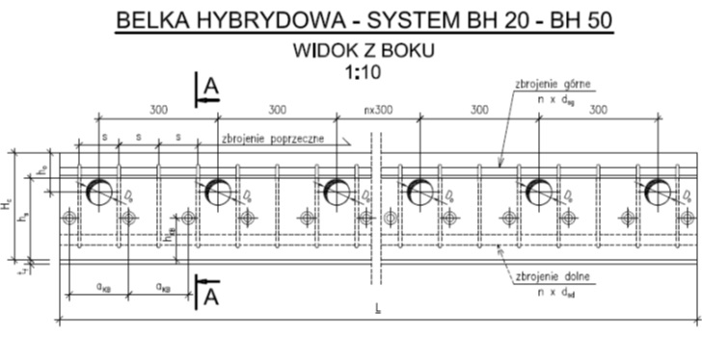

 | Wyznaczenie sił przypadających na 1 bolec:

 | n - ilość bolców na połowie belki |  |  |  |  | 60
 | siła max na 1 bolec |  |  |  |  | 102.70 | kN |  |  |  |  |  | WR - do wyjaśnienia wartość siły poziomej na bolec

 | Stan montażu:
 | n - liczba bolców |  |  |  | n = | 60
 | liczba bolców na mb |  |  |  | n/metr = | 8.00
 | moment skrecający 0,5 m od podpory |  |  |  | Ms 0,5 = | 26.64 | kNm
 | siła poprzeczna (od skręcania) przypadająca na 1 trzpień zespalający |  |  |  | Fd,V = | 7.40 | kN

 | siła podłużna (od zginania) przypadająca na 1 trzpień zespalający |  |  |  | Fd,L = | 88.79 | kN

 | Obliczeniowa nośność na ścinanie wg EC4
 | fu - wytrzymałość na rozciąganie materiału sworznia (nie więcej niż 500 N/mm2) |  |  |  | fu = | 450.00 | MPa
 | gv - współczynnik częściowy (Wartość gv można podać w załączniku krajowym. Wartość zalecana gv wynosi 1,25) |  |  |  | gv = | 1.25
 | d - średnica trzpienia sworznia 16 mm ≤d ≤ 25 mm, |  |  |  | d = | 22.00 | mm
 |  |  |  |  | Ecm = | 39000.00 | MPa
 | hsc - całkowita nominalna wysokość łącznika sworzniowego |  |  |  | hsc = | 100.00 | mm
 |  |  |  |  | hsc / d = | 4.55
 |  |  |  |  | a = | 1.00 |  |  |  |  |  |  | WR - formuła zmodyfikowana przed zmianą: =1 po zmianie: = jeżeli…
 |  |  |  |  | Ab = | 3.8013 | cm2
 | Obliczeniowa nośność łącznika na ścinanie wg EC4 6.18 (zniszczenie podstawy trzpienia) |  |  |  | PRd 6.18 = | 109.48 | kN
 | Obliczeniowa nośność łącznika na ścinanie wg EC4 6.19 (zniszczenie betonu) |  |  |  | PRd 6.19 = | 171.77 | kN
 |  |  |  |  | PRd 6.18 /Nrd = | 0.02
 |  |  |  |  | Nrd/PRd 6.18 = | 49.82

 | Trzpienie położone poziomo - nośność na ścinanie podłużne
 | gobc. - współczynnik częściowy dla obciążeń |  |  |  |  | 1.43

 | Obliczeniowa nośność na ścinanie wg teorii prof. U. Kuhlmann
 | fck - charakterystyczna wytrzymałość na ściskanie betonu (walcowa) w rozpatrywanym wieku betonu, o gęstości nie mniejszej niż 1750 kg/m3 |  |  |  | fck = | 60.00 | MPa
 |  |  |  |  | kv = | 1.00
 |  |  |  |  | cvd = | 30.00 | mm
 |  |  |  |  | gv = | 1.25
 |  |  |  |  | d = | 22.00 | mm
 | a=aKB - odległość pomiędzy trzpieniami |  |  |  | a = aKB = | 125.00 | mm
 |  |  |  |  | a'r = | 96.00 | mm
 |  |  |  |  | a'r,o = | 96.00 | mm
 | s - odległość pomiędzy strzemionami |  |  |  | s = | 125.00 | mm
 |  |  |  |  | a / s = | 1.00
 | fl - średnica zbrojenia podłużnego |  |  |  | fl = | 16.00
 | fs - średnica strzemion |  |  |  | fs = | 8.00 | mm
 |  |  |  |  | da / s = | 22.00 | mm
 |  |  |  |  | fck d a'r = | 126720.00 | N
 |  |  |  |  | fck fl = | 960.00 | N/mm

 | Obliczeniowa nośność trzpienia główkowego położonego poziomo na ścinanie poziome |  |  |  | PRd,L = | 123.13 | kN
 | Obliczeniowa nośność trzpienia główkowego położonego poziomo na ścinanie pionowe |  |  |  | PRd,V = | 46.65 | kN

 |  |  |  |  | Td = 0,3 PRd,L = | 36.94 | kN

 | Sprawdzenie nośności trzpieni w stanie montażu

 | sprawdzenie warunku interakcji wg. teorii prof. Kuhlmann
 | (Fd,L/PRd,L)1,2 + (Fd,V/PRd,V)1,2 £1
 |  |  |  | (Fd,L/PRd,L)1,2 + (Fd,V/PRd,V)1,2 = | 0.7852 | ≤ | 1.00
 |  |  |  |  |  |  | 79% | OK

 | sprawdzenie warunku nośności wg EN 1994-1
 | (Fd,L2 + Fd,V2)0,5 £ PRd
 |  |  |  | (Fd,L2 + Fd,V2)0,5 = | 89.10 | £ | 109.48
 |  |  |  |  |  |  | 81% | OK

 | Nośność na zginanie półki dolnej

 | Zginanie poprzeczne

 |  | od char. |  | od obl. |  | l = | 13 | cm
 | q = | 15.04 | kN/m | 20.87 | kN/m
 | Ma = | 1.96 | kNcm/cm | 2.71 | kNcm/cm

 |  | Mpl = | 25.875 | kNcm/cm |  | (12 + (Ma/Mpl)2)0,5 = | 1.0055

 | Sprawdzenie nośności na zginanie dla półki dolnej w stanie montażu

 | Mα,d [kNcm/cm] = | 2.71 | ≤ | 25.88 | = Mpl,Rd [kNm]
 |  |  |  | 10% | OK

 | Nośność na skręcanie (PN-EN 1992-1-1 6.3)
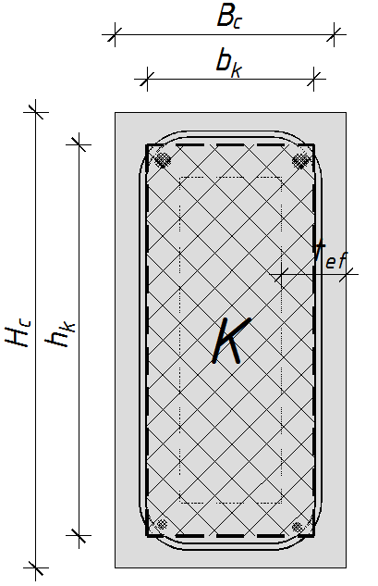
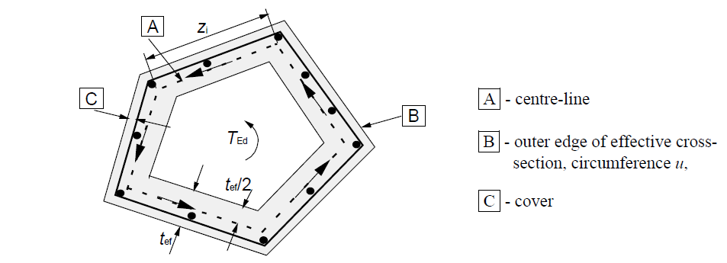

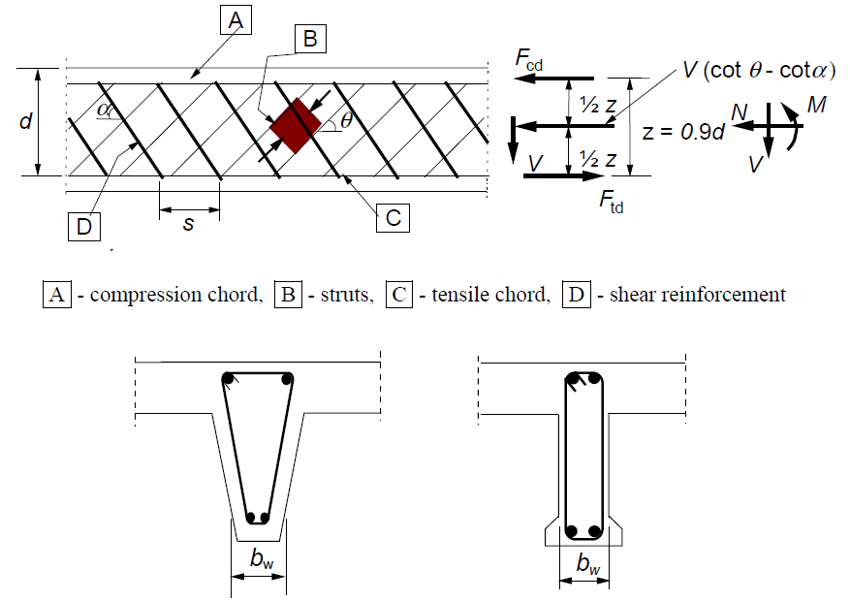

 | dane przekroju "K" |  |  |  | bk = | 362 | mm
 |  |  |  |  | hk = | 230 | mm
 |  |  |  |  | Ak = | 83260 | mm2
 | efektywna grubość ściany |  |  |  | tef,i = | 93.51 | mm

 | naprężenia przy skręcaniu:
 | siła ścinająca w i-tej ścianie spowodowana skręcaniem: |  |  | VEd,i = tt,i tef,i zi
 | tt,i - naprężenie ścinające spowodowane skręcaniem
 | A- jest całkowitym polem przekroju wewnątrz obwodu zewnętrznego, łącznie z wewnętrzną częścią pustą
 | u - jest zewnętrzny obwód przekroju poprzecznego o krawędzi B
 | zi - jest długością boczną ściany i, określoną przez odległość punktów przecięcia ze ścianami sąsiednimi
 | uk - obwód pola przekroju Ak

 | Wymagane pole przekroju zbrojenia podłuznego na skręcanie można obliczyć ze wzoru:

 | fyd - obliczeniowa granica plastyczności zbrojenia podłużnego Asl
 | q - kąt nachylenia betonowych krzyżulców (patrz Rysunek 6.5)
 | - VRd,max maksymalna nośność obliczeniowa zgodnie ' z (6.9) lub (6.14); do określenia w przekrojach pełnych
 | można przyjąć pełną szerokość środnika
 | - TEdc jest skręcającym momentem rysującym
 | - VEd,c wynika z wyrażenia (6.2)

 | Wyłącznie strzemiona | cota = 0
 |  | cotq = 1

 | n wynika z 6.2.2.(6), a acw z wyrażenia (6.9)
 | n = 0,9 – fck/200 > 0,5

 | tt,i = fctd = | 2.21 | MPa
 |  | ??
 | acw = | 1

 | obliczeniowy moment skręcający (w stanie montażu) |  |  |  | TEd = | 28.41 | kNm
 | obliczeniowa siła poprzeczna |  |  |  | VEd = 0,3 PRd,L = | 36.94 | kN

 |  |  |  |  | n = | 0.60
 | szerokość przekroju |  |  |  | bw = Bc = | 450 | mm |  |  |  |  |  | WR - wartości współczynników ν oraz ν1 do sprawdzenia
 | ramię sił wewnętrznych |  |  |  | z = 0,9 d = | 288 | mm
 |  |  |  |  | n1 = | 0.46

 | obliczeniowa nośność na skręcanie
 |  |  |  |  | TRd,max = 2 n acw fcd Ak tef,i sin q cos q = | 200.19 | kNm

 | obliczeniowa nośność na ścinanie |  |  |  |  |  |  |  |  |  |  |  | WR - sposób obliczania Vrd,max do sprawdzenia
 |  |  |  |  | VRd,max=acwbwzn1 fcd(cotq + cota)/(1 + cot2q)= | 130.86 | kN

 | Sprawdzenie nośności krzyżulców betonowych przy skręcaniu i ścinaniu w stanie montażu

 | TEd/TRd,max + VEd/VRd,max ≤ 1,0
 |  |  |  | TEd/TRd,max + VEd/VRd,max = | 0.42 | ≤ | 1.00
 |  |  |  |  |  |  | 42% | OK

 | Sprawdzenie spoin

 | siła od ścinania: | 321.65 | kN
 | siła od skręcania: | 132.96 | kN

 | suma T= | 454.61 | kN

 | sprawdzenie warunków nośności dla spoin bolców:
 |  | t|| = | 22.28 | kN/cm2
 |  | s^ = | 4.67 | kN/cm2 | £ | 38.88 | kN/cm2
 |  | t^ = | 4.67 | kN/cm2

 |  | sz = | 39.71 | kN/cm2 | £ | 43.20 | kN/cm2

 | Stan graniczny użytkowalności

 | fyk = | 460.00 | MPa |  | fyk0 = | 360.96 | MPa

 | Bez współpracy stropu

 | Głębokość strefy ściskanej: | Założenia: |  |  |  | licznik: | 5201.50 | kN |  | 36.09569378 | kN/cm2
 |  | ► | Asd w strefie rozciąganej |  |  | mianownik: | 208.60 | kN/cm
 |  | ► | bez uwzględnienienia Asd
 |  | ► | z uwzględnieniem redukcji 0,5∙fck
 |  |  |  |  |  | x = | 24.94 | cm

 | sprawdzenie zarysowania
 | scr = | 8.50 | MPa | > | fctk = | 3.1 | MPa

 | Obliczenia ugięć
 | Ugięcie długotrwałe od obciążenia całkowitego
 | b = | 2330.65 | cm2 |  | Ea = | 210000.00 | MPa
 | a = | 22.50 | cm |  | yLjt = | 1.00
 | D = | 10955480.24 | cm4 |  | n0= Ea/Ecm= | 5.38
 | ÖD = | 3309.91 | cm2 |  | nL = n0 (1+ yLjp(t, t0)) = | 10.77
 | D1 = | 5431932.84 | cm4
 | D2 = | 5523547.40 | cm4
 | x=(-b+ÖD)/(2a)= | 21.76 | cm

 | Ies = | 159991.2 | cm4
 | Ies3 = | 1891.3 | cm4
 | Iec = | 145837.0 | cm4
 | Iec3 = | 154576.0 | cm4

 | Moment bezwładności sprowadzony:
 | Id = | 462295.4 | cm4
 |  |  |  |  |  |  |  |  |  | 217.61 | mm
 | Sztywność przekroju niezarysowanego przy obciążeniu długotrwałym:
 | EcmId/(1+yLjt)= | 901476044.64 | kNcm2

 | q = | 1.21 | kN/cm
 | l = | 750.00 | cm

 | Ugięcie długotrwałe od obciążenia całkowitego:
 | fdc = | 5.53 | cm

 | Ugięcie krótkotwałe od obciążenia całkowitego
 | b = | 1354.9 | cm2
 | a = | 22.5 | cm
 | D = | 4836067.7 | cm4
 | ÖD = | 2199.1 | cm2
 | D1 = | 1835641.2 | cm4
 | D2 = | 3000426.5 | cm4
 | x=(-b+ÖD)/(2a)= | 18.8 | cm |  |  |  |  |  |  | 187.61 | mm

 | Ies = | 127446.98 | cm4
 | Ies3 = | 12026.64 | cm4
 | Iec1 = | 47583.67 | cm4
 | Iec3 = | 99052.04 | cm4
 | Iec = | 146635.71 | cm4

 | Moment bezwładności sprowadzony:
 | Ik = | 286109.3 | cm4

 | Sztywność przekroju niezarysowanego przy obciążeniu krótkotwałym:
 | EcmIk = | 1115826415.89 | kNcm2

 | q = | 1.21 | kN/cm
 | l = | 750.00 | cm
 | F = | 906.78 | kN |  |  |  |  |  |  | 1.21

 | Ugięcie krótkotwałe od obciążenia całkowitego
 | fkc = | 4.46 | cm

 | Ugięcie krótkotwałe od obciążenia długotrwałego (uwzgledniono 50 % obc. zmiennego)

 | qd = | 0.89 | kN/cm

 | fkd = | 3.30 | cm |  | L/300 = | 2.50 | cm

 | Ugięcie długotrwałe od obciążenia długotrwałego (uwzgledniono 50 % obc. zmiennego)

 | qd = | 0.89 | kN/cm

 | fdd = | 4.08 | cm

 | Ugięcie długotrwałe od obciążenia całkowitego

 | f = | 5.25 | cm

 | Przy współpracy stropu

 | Głębokość strefy ściskanej: | Założenia: |  |  |  | licznik: | 5201.50 | kN
 |  | ► | Asd w strefie rozciąganej |  |  | mianownik: | 235.05 | kN/cm
 |  | ► | bez uwzględnienienia Asd
 |  | ► | z uwzględnieniem redukcji 0,5∙fck
 |  |  |  |  |  | x = | 22.13 | cm |  | 221.30 | mm

 | Obliczenia ugięć
 | Ugięcie długotrwałe od obciążenia całkowitego
 | Ae = | 4065.91 | cm2
 | Sea = | 82738.50 | cm3
 | Ses = | 51098.65 | cm3
 | Sec = | 31639.85 | cm3
 | xe=Sea/Ae= | 20.35 | cm |  |  |  |  |  |  | 203.49 | mm

 | Ies = | 200747.76 | cm4
 | Ies3 = | 24053.28 | cm4
 | Iec = | 153017.60 | cm4
 | Iec3 = | 160054.61 | cm4

 | Moment bezwładności sprowadzony:
 | Id = | 537873.2 | cm4

 | Sztywność przekroju niezarysowanego przy obciążeniu długotrwałym:
 | EcmId/(1+yLjt)= | 1048852826.13 | kNcm2

 | q = | 1.21 | kN/cm
 | l = | 750.00 | cm

 | Ugięcie długotrwałe od obciążenia całkowitego:
 | fdc = | 4.75 | cm

 | Ugięcie krótkotwałe od obciążenia całkowitego
 | Ae = | 3152.50 | cm2 | powierzchnia sprowadzona
 | Sea = | 58779.35 | cm3 | moment stat. sprowadzony wzgl. osi a - a
 | Ses = | 25549.33 | cm3
 | Sec = | 33230.02 | cm3
 | xe=Sea/Ae= | 18.65 | cm | głębokość strefy ściskanej |  |  |  |  |  | 186.45 | mm

 | Ies = | 129591.96 | cm4
 | Ies3 = | 12026.64 | cm4
 | Iec = | 57066.08 | cm4
 | Iec3 = | 151669.96 | cm4

 | Moment bezwładności sprowadzony:
 | Ik = | 350354.6 | cm4

 | Sztywność przekroju niezarysowanego przy obciążeniu krótkotwałym:
 | EcmIk = | 1366383098.31 | kNcm2

 | q = | 1.21 | kN/cm
 | l = | 750.00 | cm

 | Ugięcie krótkotwałe od obciążenia całkowitego
 | fkc = | 3.65 | cm |  |  |  |  |  |  | 1.21
 | Ugięcie krótkotwałe od obciążenia długotrwałego (uwzgledniono 50 % obc. zmiennego)

 | qd = | 0.89 | kN/cm

 | fkd = | 2.69 | cm

 | Ugięcie długotrwałe od obciążenia długotrwałego (uwzgledniono 50 % obc. zmiennego)

 | qd = | 0.89 | kN/cm

 | fdd = | 3.51 | cm

 | Ugięcie długotrwałe od obciążenia całkowitego

 | f = | 4.46 | cm |  | L/300 = | 2.50 | cm

 | Ugięcie krótkotwałe od obciążenia ciężarem własnym belki

 | q = | 0.05 | kN/cm

 | fkcw = | 0.15 | cm

 | Siła przenoszona na strop przez zabetonowane kanały

 | średnica zbrojenia kanału |  |  |  | f= | 12 | mm
 | pole przekroju zbrojenia w jednym kanale |  |  |  | AsI = | 113 | mm2
 | średnica kanału |  |  |  | d= | 185 | mm
 | pole przekroju jednego kanału |  |  |  | Aso = | 18869.0 | mm2
 | stopień zbrojenia w jednym kanale |  |  |  | r = | 0.0060
 |  |  |  |  | k= | 2.00 | [-]
 | uwzględnienie wpływu siły podłużnej |  |  |  | scp = | 0.0 | [-] | scp | = NEd/Ac < 0,2 fcd [MPa]

 | dane betonu zalewowego |  |  |  | fck = | 20 | MPa
 |  |  |  |  | fctk = | 1.5 | MPa

 | fck w [MPa]
 | fctk w [MPa]
 | d w [mm]
 | bw w [mm] | - najmniejsza szerokość przekroju w obszarze rozciąganym
 | AsI w [mm2] | - pole przekroju zbrojenia rozciąganego, które jest przedłużone ³ (Ibd + d) poza rozważany przekrój (patrz Rysunek 6.3)

 | Aso w [mm2] | - pole przekroju kanału

 | nRd,c=(0,18/g )*k*(100*rl*fck)1/3
 | VRd,c = [CRd,ck(100rIfck)1/3 + k1scp]bwd

 | VRd,c min = (vmin + k1scp)bwd

 | r =

 | NEd - siła osiowa spowodowana obciążeniem lub sprężeniem w [N] (NEd<0 dla ściskania). Wpływ odkształceń wymuszonych na NE można pominąć.
 | AC - pole przekroju betonu [mm2]
 | VRd,c w [N]
 | Wartości CRd,c, vmin i k1 do stosowania w kraju mogą być określone w Załączniku krajowym.
 | Wartościami zalecanymi dla CRd,c jest 0,18/gc, dla vmin jest wartość według wyrażenia (6.3N) a dla k1 jest 0,15.

 |  |  |  |  | vmin = 0,035k3/2fck1/2 = | 0.44
 |  |  |  |  | VRd,c min = | 8.4 | kN
 |  |  |  |  | vRd,c = CRd,ck(100rIfck)1/3 = | 0.55 | MPa

 | Wartości obliczeniowe |  |  |  | Wartości charaterystyczne sił w celu określenia ugięć

 | VRd,c = CRd,ck(100rIfck)1/3bwd = | 10.4 | kN |  | VRk,c = CRk,ck(100rIfck)1/3bwd = | 15.5 | kN

 | fctd = actfctk,0,0.5/gC = | 1.0 | MPa |  | fctk = | 1.5 | MPa

 | c = | 0.4 |  |  | c = | 0.4

 | Siła przenoszona przez styk płyt kanałowych z zalaną szczeliną montazową
 | vRdi = c fctd = | 0.4 | MPa |  | vRki = c fctk = | 0.6 | MPa

 | l = | 7.5 | m |  | l = | 7.5 | m
 | Hc= | 320 | mm |  | Hc= | 320 | mm
 | odl. m. otw. w osiach | 188 | mm |  | odl. m. otw. w osiach | 188 | mm
 | A = | 1.200 | m2 |  | A = | 1.200 | m2
 | AO = | 0.376 | m2 |  | AO = | 0.376 | m2

 | NRd = | 0.329 | MN |  | NRd = | 0.494 | MN
 |  | 329.4 | kN |  |  | 494.2 | kN | siła przenoszona przez styk płyt kanałowych z zalaną szczeliną montazową

 | NRd L1 = | 48.6 | kN |  | NRd L1 = | 72.9 | kN | siła przenoszona przez zabetonowane kanały
 | siła 1- stronna |  |  |  | siła 1- stronna

 | NRd L = | 378.0 | kN |  | NRd L = | 567.0 | kN

 | vRdi = c fctd + m sn + r fyd (m sin a + cos a) £ 0,5 n fcd |  |  |  |  | (6.25)

 | gC - częściowy współczynnik bezpieczeństwa dla betonu, patrz 2.4.1.4, a
 | act współczynnik uwzględniający wpływ efektów długotrwałych na wytrzymałość
 | betonu na rozciąganie i niekorzystne wpływy wynikające ze sposobu przyłożenia obciążenia.
 | Uwaga: Wartość act do stosowania w kraju może być podana w Załączniku krajowym.
 | Wartością zalecaną jest 1,0.

DRUK - wyciąg z obliczeń
 | BHM 32-450-7500
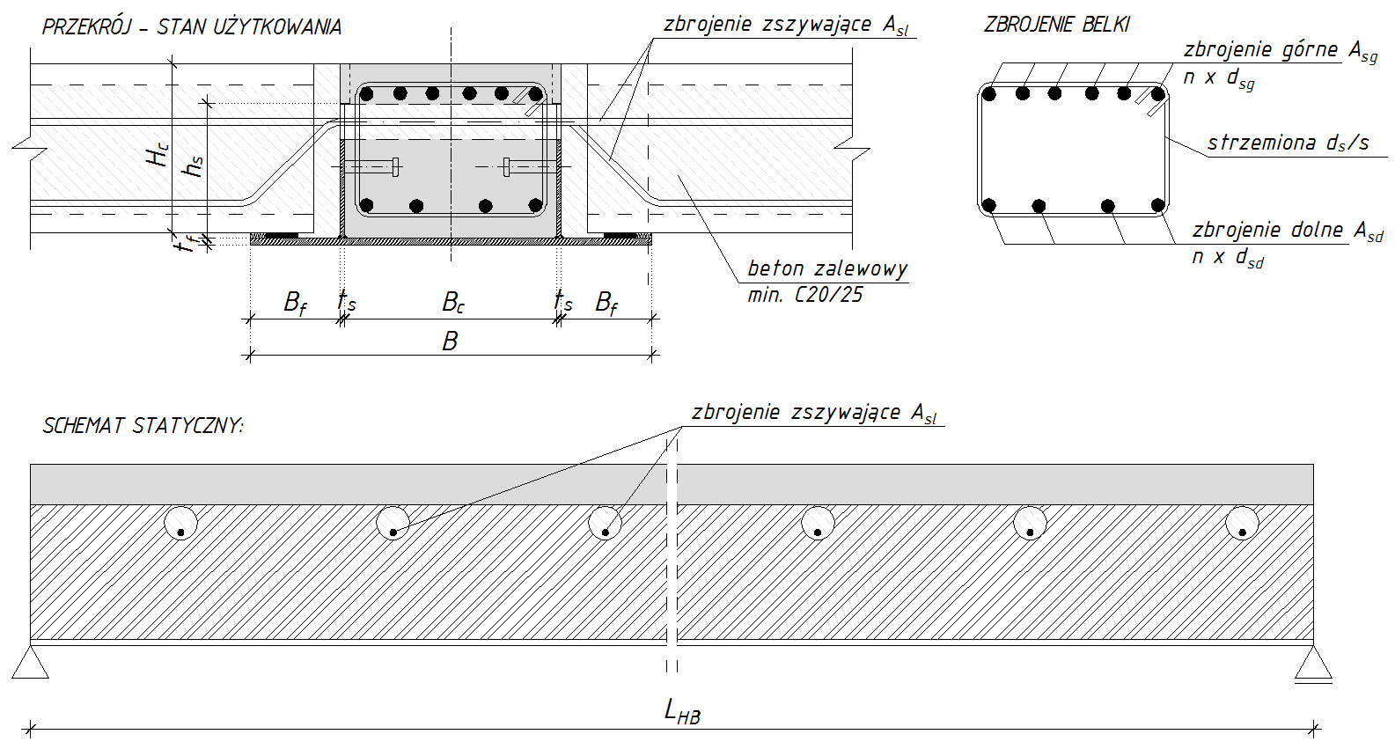

długość obliczeniowa belki [m] |  |  | 7.50

przekrój stalowy
stal budowlana |  | S 460 N/NL
półka dolna |  | B [mm] | 806 |  | środnik |  | hs [mm] | 255
 |  | Bf [mm] | 170 |  |  |  | ts [mm] | 8
 |  | tf [mm] | 15 |  | przewyższenie |  | fu [mm] | 25

przekrój żelbetowy
beton | C60/75 |  |  |  | stal zbrojeniowa |  | B500B
korpus |  | Hc [mm] | 320 |  | zbrojenie górne Asg |  | 6 φ 32
 |  | Bc [mm] | 450 |  | zbrojenie dolne Asd |  | 6 φ 16
otulina górna [mm] |  | ag [mm] | 20 |  | strzemiona |  | φ 8 / 125
otulina dolna [mm] |  | ad [mm] | 30 |  | zbrojenie zszyw. Asl |  | min. 2,26 cm2/m

obciążenia na belkę w stanie użytkowania
stałe, charakteryst. |  | gL [kN/m] | 57.70 |  | nośność na ścinanie |  | VRd [kN] | 832.00
zmienne, charakteryst. |  | qL [kN/m] | 63.20 |  | nośność na zginanie |  | MRd [kNm] | 1549.00

klasa odporności ogniowej |  |  | R120

dokumenty odniesienia: |  |  |  |  |  |  | PFEIFER Steel Production Poland Wrocławska 68, 55-330 Krępice, Poland biuro.pspp@pfeifer.pl
ITB-KOT-2017/0032 (wyd. 1)
KDWU/BH/1-02/2017
 |  |  | Treści zawarte w niniejszym opracowaniu stanowią wyłączną własność PFEIFER Steel Production Poland i moga być stosowane, powielane oraz udostępniane osobom trzecim jedynie na podstawie pisemnego zezwolenia ww. firmy z zastrzeżeniem wszelkich skutków prawnych.

 |  |  | Opr. | W. Radkiewicz |  | projekt: | miasto / nazwa inwestycji
 |  |  | Spr. | J. Derysz
 |  |  | Zał. |  |  | PFEIFER Hybridbeam BHM 32-450-7500
 |  |  | data | 2018-11-07
 |  |  |  |  |  | wyciąg z obliczeń statycznych

DRUK - produkcja
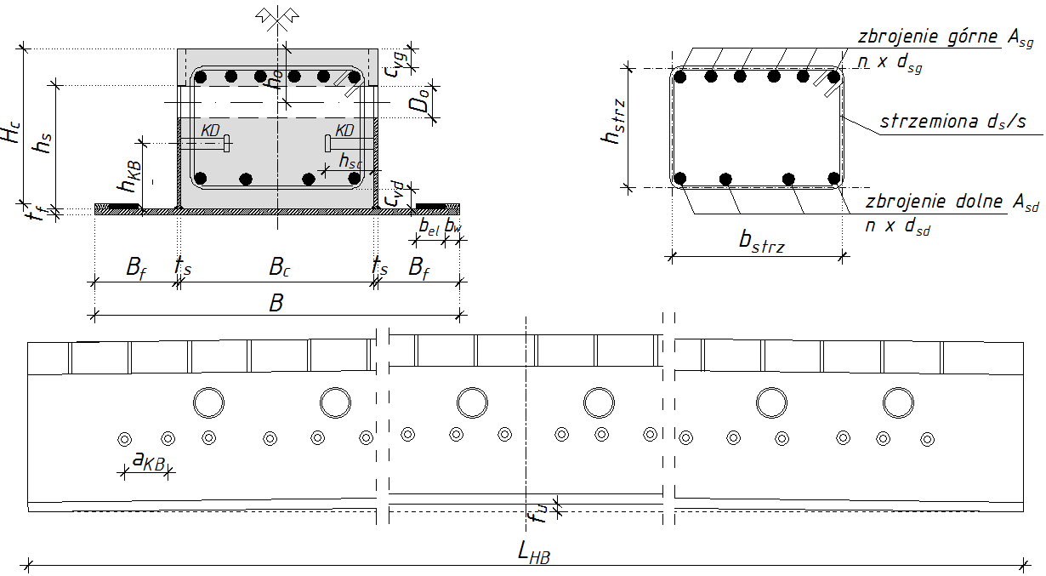
 | BHM 32-450-7500

stal bud. | S 460 N/NL |  |  |  | ORIENTACYJNE ILOŚCI MATERIAŁOWE:
półka dolna |  | B [mm] | 806 |  |  |  | grubość [mm] | powierz.[m2] | ciężar [kg]
 |  | Bf [mm] | 170 |  |  | półka | 15 | 6.045 | 711.8
 |  | tf [mm] | 15 |  |  | środniki | 8 | 3.825 | 240.2
środnik |  | hs [mm] | 255 |  |  |  |  | suma [kg] | 952.0
 |  | ts [mm] | 8
przewyższenie |  | fu [mm] | 25

beton | C60/75 |  |  |  |  |  |  |  | objętość [m3]
korpus |  | Hc [mm] | 320 |  |  |  |  | beton C60/75 | 1.08
 |  | Bc [mm] | 450
otulina górna [mm] |  | cvg [mm] | 20
otulina dolna [mm] |  | cvd [mm] | 30

zbrojenie | B500B |  |  |  | średnica | długość [m] | ilość [szt] | dług . całk [m] | ciężar [kg]
zbrojenie górne Asg |  | 6 φ 32 |  |  | 32 | 7.50 | 6 | 45.0 | 284.1
zbrojenie dolne Asd |  | 6 φ 16 |  |  | 16 | 7.50 | 6 | 45.0 | 71.0
strzemiona |  | φ 8 / 125 |  |  | 8 | 1.29 | 60 | 77.3 | 30.5
 |  |  |  |  |  |  |  | suma [kg] | 385.6
 |  |  |  |  | wymiary strzemion
 |  |  |  |  | bstrz [mm] | 382 | hstrz [mm] | 262
 |  |  |  |  | wymiary strzemion zweryfikować z rysunkiem konstrukcyjnym belki!
trzpienie zespalające
średnica trzpienia [mm] |  | d [mm] | 22 |  |  |  | d [mm] | długość [mm] | ilość [szt]
długość trzpienia [mm] |  | hSC [mm] | 100 |  |  | trzpienie | 22 | 100 | 60
odległość od dolnej półki [mm] |  | hKB [mm] | 130
rozstaw trzpieni w belce [mm] |  | aKB [mm] | 125

długość obliczeniowa belki |  |  |  |  |  |  |  | PFEIFER Steel Production Poland Wrocławska 68, 55-330 Krępice, Poland biuro.pspp@pfeifer.pl
LHB [m] | 7.50
UWAGA: rzeczywista długość belki na podst. rys.konstrukcji
 |  |  | Treści zawarte w niniejszym opracowaniu stanowią wyłączną własność PFEIFER Steel Production Poland i moga być stosowane, powielane oraz udostępniane osobom trzecim jedynie na podstawie pisemnego zezwolenia ww. firmy z zastrzeżeniem wszelkich skutków prawnych.

klasa odporności ogniowej |  |  | Opr. | W. Radkiewicz |  |  | projekt: | miasto / nazwa inwestycji
R120 |  |  | Spr. | J. Derysz
 |  |  | Zał. |  |  |  | PFEIFER Hybridbeam BHM 32-450-7500
 |  |  | data | 2018-11-07
 |  |  |  |  |  |  | wyciąg z obliczeń statycznych

